BW 字段类型
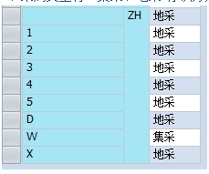
SALES_GRP | CHAR | 3 | 0 | 一二级分部
/BIC/ZDEPTMNT | CHAR | 4 | 0 | 分部
/BIC/ZREGION | CHAR | 6 | 0 | 大区
RPA_WGH2 | CHAR | 9 | 0 | 二级品类
/BIC/ZMAT_CAT | CHAR | 4 | 0 | 十大品类
PROD_HIER | CHAR | 18 | 0 | 品牌
/BIC/ZARTICLE | CHAR | 18 | 0 | 商品
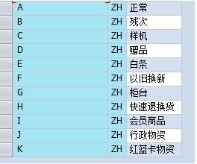
/BIC/ZSTLC_FLG | CHAR | 1 | 0 | 库位标识（正品、残次、样机及赠品）
CALDAY | DATS | 8 | 0 | 日历天
/BIC/ZINV_QTY | QUAN | 17 | 3 | 库存数量
UNIT | UNIT | 3 | 0 | 计量的单位
/BIC/ZKI01148 | FLTP | 16 | 16 | 22.考核销售收入
/BIC/ZKI01153 | DEC | 17 | 3 | 23.销售数量
/BIC/ZPUR_TYPE | CHAR | 1 | 0 | 采购类型(集采/地采)
/BIC/ZRATE | DEC | 17 | 3 | 缺货率
FLAG | CHAR | 1 | 0 | 是否缺货标识（Q 缺 / D 断）
/BIC/ZINV_AMB | CURR | 17 | 2 | 含税库存金额
CURRENCY | CUKY | 5 | 0 | 货币名称代码

